Sửa đề tài
Test suite ID | TCSP3_004_Sửa đề tài
Chức năng/Giao diện | Chức năng Sửa đề tài
Loại test | IT |  |  |  |  |  | P | 2
 |  |  |  |  | Số test case | 8 | F | 6
Ngày test |  | Ngày thực hiện |  |  | Thời gian thực hiện test (Phút) |  | N/A | 0
Người tạo | Quân | Người thực hiện | Khải |  | Số comment | 0 | Số case đã thực hiện | 8
Test Case ID | Test Case Description | Pre-Condition | Test Steps | Test Data | Expected Results | Test Priority | Result | Failure Reason | Image
 |  |  |  |  |  |  | CHROME
GUI
TC1 | Kiểm tra giao diện của trang Quản lý đề tài khi người dùng đã đăng ký đề tài | - Người dùng đã đăng nhập thành công vào website. - Người dùng đăng nhập với quyền là SinhVien. - Người dùng đã đăng ký Đề tài | Nhấn chọn mục “Đề tài” |  | Hệ thống hiển thị giao diện trang quản lý đề tài gồm: + Form hiện thông tin đề tài đã đăng ký + Button "Sửa đề tài" |  | P |  | 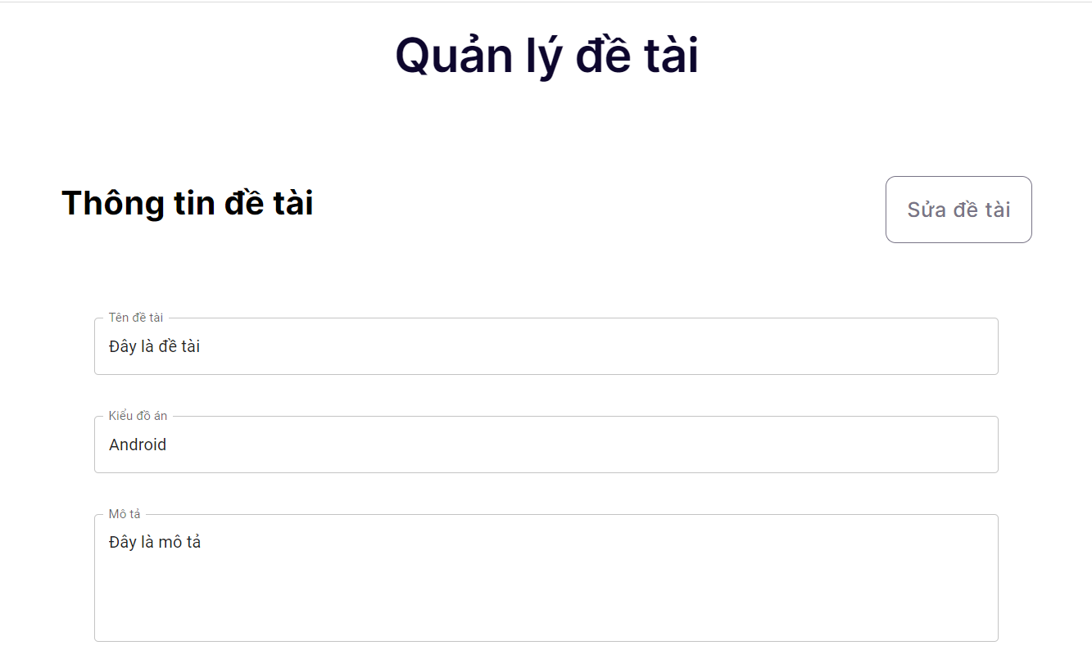
FUNCTION
TC2 | Đăng ký đề tài với trường hợp không điền gì | - Người dùng đã đăng nhập thành công vào website. - Người dùng đăng nhập với quyền là SinhVien. - Người dùng đã đăng ký Đề tài | - Nhấn vào nút Sửa đề tài - Đợi Form hiện lên - Click vào textbox Tên đề tài - Xoá hết text - Click vao textbox Mô tả - Xoá hết text - Click vào vùng khác |  | - Hiển thị label lỗi "Vui lòng nhập tên đề tài!" - Hiển thị label lỗi "Vui lòng nhập mô tả!" |  | F | Thông báo lỗi thiếu dấu ! | 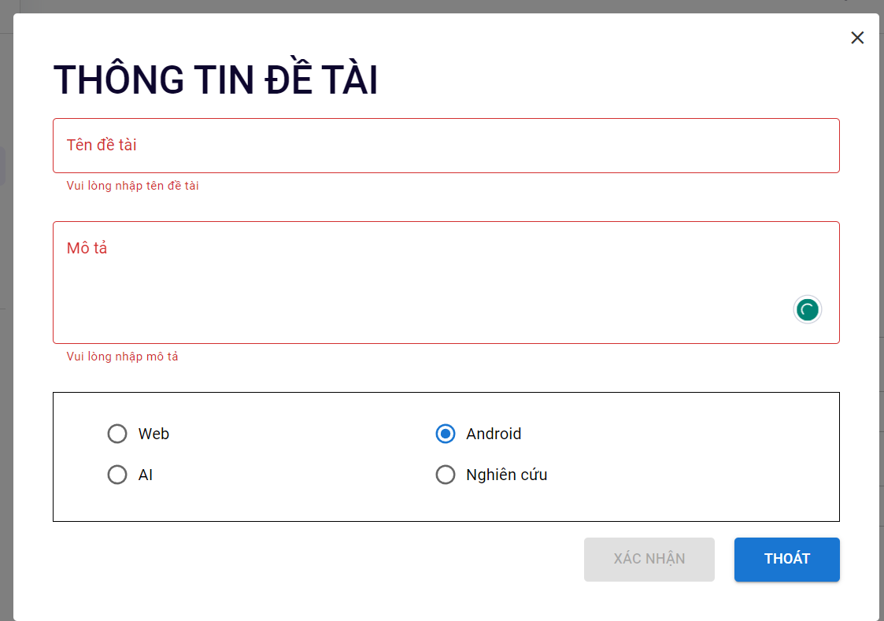
TC3 | Đăng kí đề tài với trường hợp bỏ trống tên đề tài | - Người dùng đã đăng nhập thành công vào website. - Người dùng đăng nhập với quyền là SinhVien. - Người dùng đã đăng ký Đề tài | - Nhấn vào nút Sửa đề tài - Đợi Form hiện lên - Click vào textbox Tên đề tài - Xoá hết text - Click vào vùng khác |  | - Hiển thị label lỗi "Vui lòng nhập tên đề tài!" |  | F | Thông báo lỗi thiếu dấu ! | 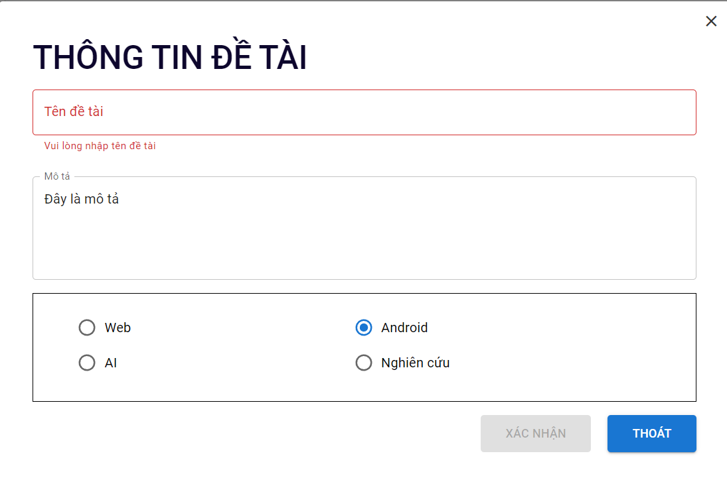
TC4 | Đăng kí đề tài với trường hợp bỏ trống mô tả | - Người dùng đã đăng nhập thành công vào website. - Người dùng đăng nhập với quyền là SinhVien. - Người dùng đã đăng ký Đề tài | - Nhấn vào nút Sửa đề tài - Đợi Form hiện lên - Click vào textbox Mô tả - Xoá hết text - Click vào vùng khác |  | - Hiển thị label lỗi "Vui lòng nhập mô tả!" |  | F | Thông báo lỗi thiếu dấu ! | 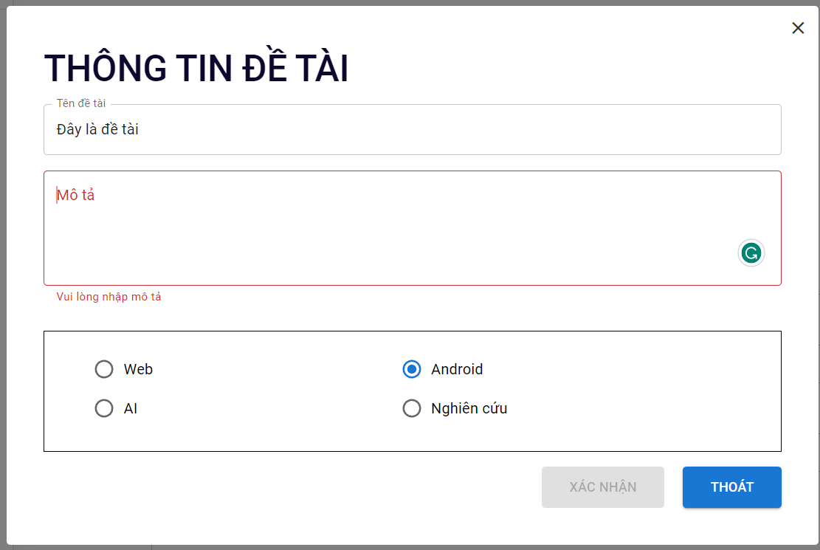
TC5 | Đăng kí đề tài với trường hợp tên đề tài vượt quá kí tự quy định (Quá 150 kí tự) | - Người dùng đã đăng nhập thành công vào website. - Người dùng đăng nhập với quyền là SinhVien. - Người dùng chưa đăng ký Đề tài | - Nhấn vào nút Sửa đề tài - Đợi Form hiện lên - Click vào textbox Tên đề tài - Nhập text | Tên đề tài: "Thiết kế websiteasdaksdjklasjdlsajdlasjdklsajdlsjdklasjdkasjdlasjdlqe......." | Không thể nhập thêm kí tự khi đã đạt đến 150 kí tự |  | F | Vẫn có thể nhập tiếp
TC6 | Đăng kí đề tài với trường hợp mô tả vượt quá kí tự quy định (Quá 1000 kí tự) | - Người dùng đã đăng nhập thành công vào website. - Người dùng đăng nhập với quyền là SinhVien. - Người dùng chưa đăng ký Đề tài | - Nhấn vào nút Sửa đề tài - Đợi Form hiện lên - Click vào textbox Mô tả - Nhập text | Mô tả"jfsdklfjsdlkjfdnm,nioewruiwueoiwsjdljasdkxm,cnz,mxnc,zncaskdjadlsflsakfksjfqwiiowqiwqopeifhasda....." | Không thể nhập thêm kí tự khi đã đạt đến 1000 kí tự |  | F | Vẫn có thể nhập tiếp | 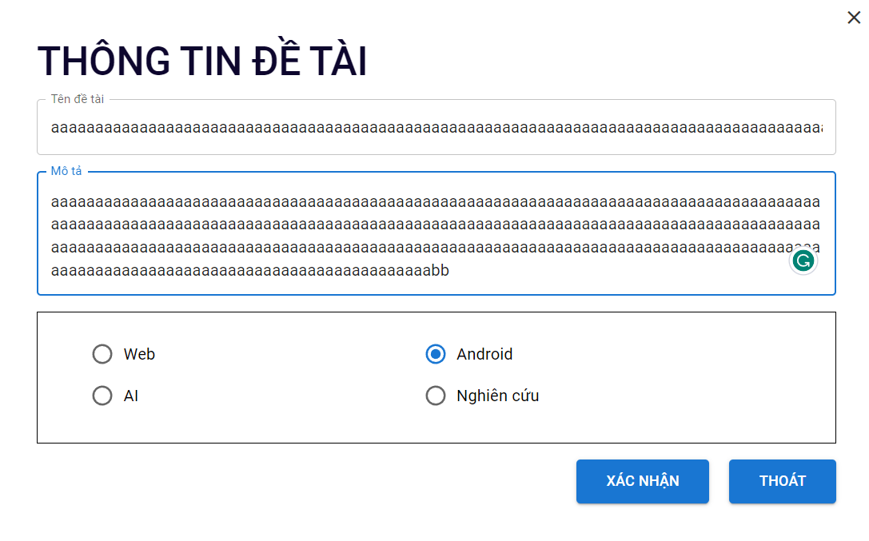
TC7 | Đăng kí đề tài với trường hợp hợp lệ | - Người dùng đã đăng nhập thành công vào website. - Người dùng đăng nhập với quyền là SinhVien. - Người dùng đã đăng ký Đề tài | - Nhấn vào nút Sửa đề tài - Đợi Form hiện lên - Click vào textbox Tên đề tài - Nhập text - Click vào textbox Mô tả - Nhập text - Click vào Kiểu đồ án | - Tên đề tài: "Thiết kế website bán hàng" - Mô tả "Website bán hàng đẹp" - Kiểu đồ án "Android" | Nút xác nhận chuyển thành màu xanh |  | P |  | 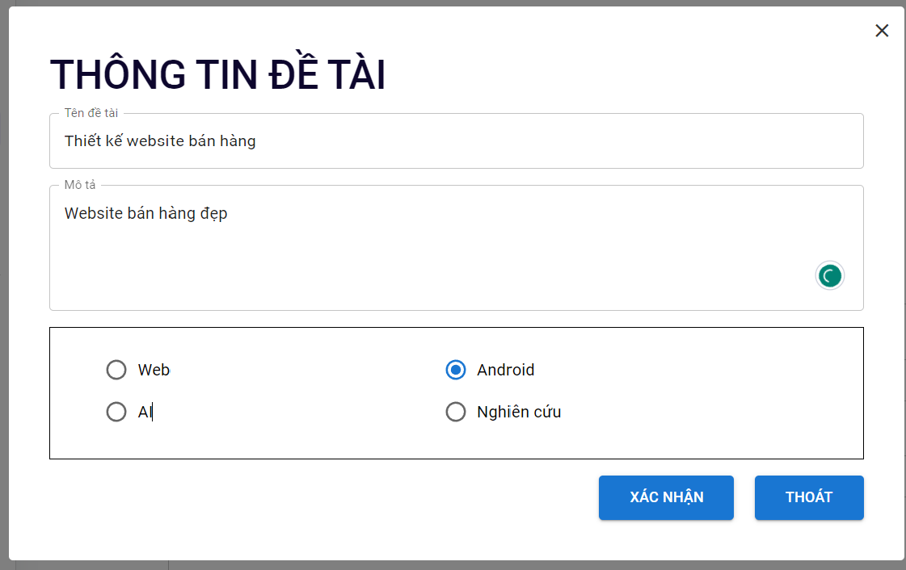
TC8 | Kiểm tra khi ấn nút Đăng ký với thông tin hợp lệ | - Người dùng đã đăng nhập thành công vào website. - Người dùng đăng nhập với quyền là SinhVien. - Người dùng đã đăng ký Đề tài | - Nhấn vào nút Sửa đề tài - Đợi Form hiện lên - Click vào textbox Tên đề tài - Nhập text - Click vào textbox Mô tả - Nhập text - Click vào Kiểu đồ án - Click đăng ký | - Tên đề tài: "Thiết kế website bán hàng" - Mô tả "Website bán hàng đẹp" - Kiểu đồ án "Android" | Hệ thống cập nhật thông tin và hiển thị thông báo “ Cập nhập thành công!”. |  | F | Thông báo sai design

